read me
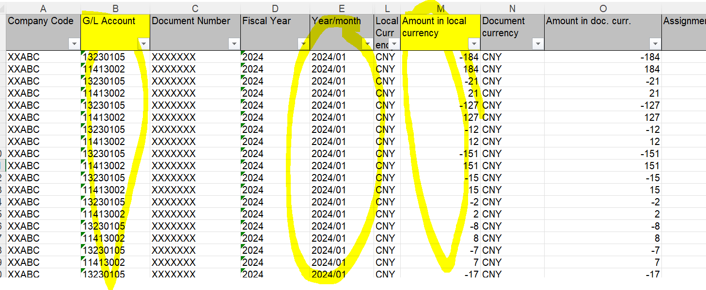
0 COA 是一个科目总表
1. TB 文件夹里的是每个月科目余额表，这里取1月2月为例
2. Transaction 文件夹里是每个月发生明细，这里也拿了1月和2月为例

要求： | 2. Transaction 每月发生明细总额与1. TB 发生科目额对比分析，查看是否有差异

对比方法 | TB 里面的 M 列减去 O 列是发生额，应该等于Transaction 的M列综合
 | 敏感信息我都删除了，但是字段的title 我都保留，如果需要删除什么请与我确认。
TB

Transaction

